Đăng nhập
Project Name | Nghiên cứu và phát triển hệ thống tự động tổng hợp tin tuyển dụng từ các mạng xã hội và website việc làm.
Module Code | Đăng nhập
 | Hoàn thành | Lỗi | Chưa kiểm tra | Bị chăn | Tổng số trường hợp thử nghiệm
Round 1 | 10 | 0 | 0 | 0 | 10
Round 2 | 10 | 0 | 0 | 0 | 10
 | 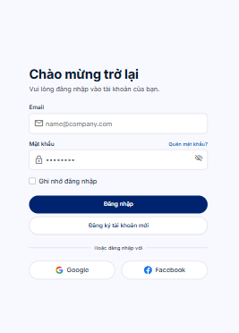
Test Case ID | Mô tả | Hành động | Điều kiện tiên quyết | Kết quả mong đợi | Kết quả thực tế | Kết quả |  |  | Kết quả |  |  | Chú thích
 |  |  |  |  |  | Vòng 1 |  |  | Vòng 2
 |  |  |  |  |  | Trạng thái | Ngày kiểm tra | Người kiểm tra | Trạng thái | Ngày kiểm tra | Người kiểm tra
GUI_SHOW Trang đăng nhập
GUI-DN01 | [Email đăng nhập] Textbox |  |  | -Label : black -Status : enable | -Label : black -Status : enable | Passed | 16/09/2026 | Hiền | Passed | 22/09/2026 | Hiền | Passed
GUI-DN02 | [Mật khẩu] Textbox |  |  | -Text color : black -Status : enable | -Text color : black -Status : enable | Passed | 16/09/2026 | Hiền | Passed | 22/09/2026 | Hiền | Passed
GUI-DN03 | [Đăng nhập] Button |  |  | -Text color : white -Status : enable | -Text color : white -Status : enable | Passed | 16/09/2026 | Hiền | Passed | 22/09/2026 | Hiền | Passed
FUNCTION_SHOW Trang đăng nhập
FUNC-DN01 | Đăng nhập thành công | 1. Nhập email hợp lệ 2. Nhập mật khẩu đúng 3. Click "Đăng nhập" | Truy cập vào hệ thống | Thông báo đăng nhập thành công, sau đó điều hướng tới trang chủ tìm việc. | Thông báo đăng nhập thành công, điều hướng sang trang chủ. | Passed | 16/09/2026 | Hiền | Passed | 22/09/2026 | Hiền | Passed
FUNC-DN02 | Sai Email hoặc Mật khẩu | 1. Nhập sai email/pass 2. Click "Đăng nhập" | Truy cập vào hệ thống | Hệ thống báo lỗi: "Tên đăng nhập hoặc mật khẩu không đúng!" | Hệ thống báo lỗi: "Tên đăng nhập hoặc mật khẩu không đúng!" | Passed | 16/09/2026 | Hiền | Passed | 22/09/2026 | Hiền | Passed
FUNC-DN03 | Để trống "Mật khẩu" | 1. Nhập email 2. Không nhập pass 3. Click "Đăng nhập" | Truy cập vào hệ thống | Thông báo lỗi: "Bạn chưa nhập mật khẩu!" | Thông báo lỗi: "Bạn chưa nhập mật khẩu!" | Passed | 16/09/2026 | Hiền | Passed | 22/09/2026 | Hiền | Passed
FUNC-DN04 | Để trống "Email" | 1. Không nhập email 2. Nhập mật khẩu 3. Click "Đăng nhập" | Truy cập vào hệ thống | Hệ thống báo lỗi: "Vui lòng nhập email đăng nhập!" | Hệ thống báo lỗi: "Vui lòng nhập email đăng nhập!" | Passed | 16/09/2026 | Hiền | Passed | 22/09/2026 | Hiền | Passed
FUNC-DN05 | Để trống tất cả | 1. Bỏ trống cả 2 ô 2. Click "Đăng nhập" | Truy cập vào hệ thống | Thông báo: "Vui lòng nhập đầy đủ email và mật khẩu!" | Thông báo: "Vui lòng nhập đầy đủ email và mật khẩu!" | Passed | 16/09/2026 | Hiền | Passed | 22/09/2026 | Hiền | Passed

Đăng ký
Project Name | Nghiên cứu và phát triển hệ thống tự động tổng hợp tin tuyển dụng từ các mạng xã hội và website việc làm.
Module Code | Đăng ký
 | Hoàn thành | Lỗi | Chưa kiểm tra | Bị chặn | Tổng lần kiểm tra
Round 1 | 12 | 0 | 0 | 0 | 12
Round 2 | 12 | 0 | 0 | 0 | 12

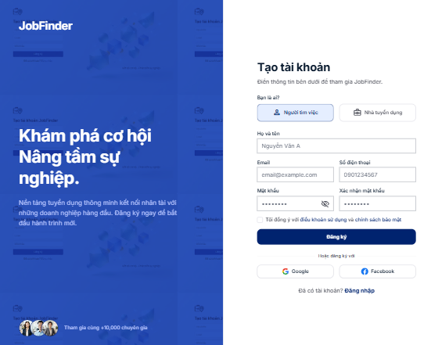
Test Case ID | Mô tả | Quy trình | Kết quả mong đợi | Kết quả thực tế | Kết quả |  |  |  |  |  | Chú thích
 |  |  |  |  | Vòng 1 |  |  | Vòng 2
 |  |  |  |  | Trạng thái | Ngày kiểm tra | Người kiểm tra | Trạng thái | Ngày kiểm tra | Người kiểm tra
GUI_SHOW Đăng ký
GUI-DK01 | [Họ tên], [SĐT], [Email] Textbox |  | -Label : black -Status : enable | -Label : black -Status : enable | Passed | 16/09/2026 | Hiền | Passed | 22/09/2026 | Hiền | Passed
GUI-DK02 | [Mật khẩu], [Xác nhận MK] Textbox |  | -Text color : black -Status : enable | -Text color : black -Status : enable | Passed | 16/09/2026 | Hiền | Passed | 22/09/2026 | Hiền | Passed
GUI-DK03 | [Đăng ký] Button |  | -Text color : black -Status : enable | -Text color : black -Status : enable | Passed | 16/09/2026 | Hiền | Passed | 22/09/2026 | Hiền | Passed
FUNCTION_SHOW Đăng ký
FUNC-DK01 | Đăng ký tài khoản thành công (Hợp lệ) | 1. Truy cập trang đăng ký 2. Nhập đầy đủ Họ tên, SĐT, Email mới 3. Nhập Mật khẩu: 123456 4. Nhập Xác nhận MK: 123456 5. Click "Đăng ký" | Hệ thống báo: "Đăng ký thành công, vui lòng kiểm tra hộp thư email để nhận mã OTP". Hiển thị ô nhập OTP. | Hệ thống báo: "Đăng ký thành công, vui lòng kiểm tra hộp thư email để nhận mã OTP". Hiển thị ô nhập OTP. | Passed | 16/09/2026 | Hiền | Passed | 22/09/2026 | Hiền | Passed
FUNC-DK02 | Đăng ký thất bại do Mật khẩu không khớp | 1. Nhập thông tin cá nhân 2. Nhập Mật khẩu: 123456 3. Nhập Xác nhận MK: 123789 4. Click "Đăng ký" | Hệ thống báo lỗi: "Lỗi: Xác nhận mật khẩu không khớp!" và yêu cầu nhập lại. | Hệ thống báo lỗi: "Lỗi: Xác nhận mật khẩu không khớp!" và yêu cầu nhập lại. | Passed | 16/09/2026 | Hiền | Passed | 22/09/2026 | Hiền | Passed
FUNC-DK03 | Đăng ký thất bại do Email đã tồn tại | 1. Nhập thông tin cá nhân 2. Nhập Email: (Email đã có trong DB) 3. Nhập mật khẩu hợp lệ 4. Click "Đăng ký" | Hệ thống báo lỗi: "Lỗi: Email này đã được đăng ký!" và yêu cầu dùng email khác. | Hệ thống báo lỗi: "Lỗi: Email này đã được đăng ký!" và yêu cầu dùng email khác. | Passed | 16/09/2026 | Hiền | Passed | 22/09/2026 | Hiền | Passed
FUNC-DK04 | Đăng ký thất bại do bỏ trống trường bắt buộc | 1. Bỏ trống trường Email 2. Điền các trường còn lại 3. Click "Đăng ký" | Hệ thống báo lỗi: "Bạn phải nhập đầy đủ thông tin" (hoặc highlight đỏ ô Email). | Hệ thống báo lỗi: "Bạn phải nhập đầy đủ thông tin" | Passed | 16/09/2026 | Hiền | Passed | 22/09/2026 | Hiền | Passed
FUNC-DK05 | Xác thực OTP thất bại (Sai mã) | 1. Nhập sai mã 6 số 2. Click "Xác nhận" | Hệ thống báo lỗi: "Lỗi: Mã OTP không chính xác hoặc đã hết hạn." | Hệ thống báo lỗi: "Lỗi: Mã OTP không chính xác hoặc đã hết hạn." | Passed |  | Hiền | Passed | 22/09/2026 | Hiền | Passed
FUNC-DK06 | Xác thực OTP thành công | 1. Lấy mã 6 số từ Gmail 2. Nhập vào ô OTP 3. Click "Xác nhận" | Hệ thống báo: "Xác thực email thành công! Bạn đã có thể đăng nhập", chuyển hướng về Log in. | Hệ thống báo: "Xác thực email thành công! Bạn đã có thể đăng nhập". | Passed | 16/09/2026 | Hiền | Passed | 22/09/2026 | Hiền | Passed

Cập nhật hồ sơ (CV)
Project Name | Nghiên cứu và phát triển hệ thống tự động tổng hợp tin tuyển dụng từ các mạng xã hội và website việc làm.
Module Code | Cập nhật hồ sơ (CV)
 | Hoàn thành | Lỗi | Chưa kiểm tra | Bị chặn | Tổng lần kiểm tra
Round 1 | 10 | 0 | 0 | 0 | 10
Round 2 | 10 | 0 | 0 | 0 | 10

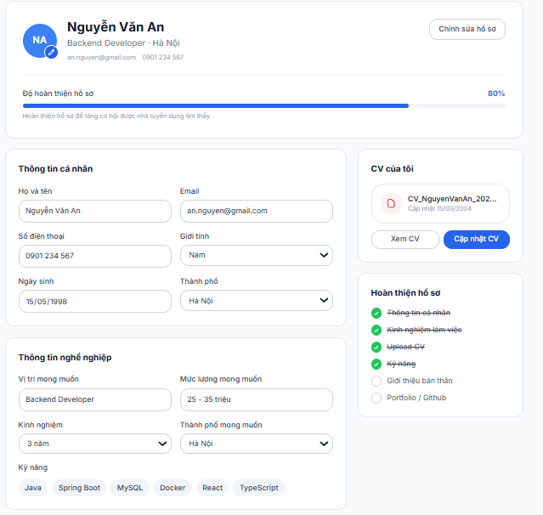

Test Case ID | Mô tả | Quy trình | Điều kiện tiên quyết | Kết quả mong đợi | Kết quả thực tế | Kết quả |  |  |  |  |  | Chú thích
 |  |  |  |  |  | Vòng 1 |  |  | Vòng 2
 |  |  |  |  |  | Trạng thái | Ngày kiểm tra | Người kiểm tra | Trạng thái | Ngày kiểm tra | Người kiểm tra
GUI_SHOW Cập nhật hồ sơ (CV)
GUI-CNHS01 | Các ô nhập Text (Kỹ năng, Kinh nghiệm) |  |  | Text color: black Khung viền rõ ràng Status : enable | Text color: black Khung viền rõ ràng Status : enable | Passed | 16/09/2026 | Hiền | Passed | 22/09/2026 | Hiền | Passed
GUI-CNHS02 | [Chọn file CV] Button |  |  | Hiển thị icon upload Trạng thái hoạt động bình thường | Hiển thị icon upload Bình thường | Passed | 16/09/2026 | Hiền | Passed | 22/09/2026 | Hiền | Passed
GUI-CNHS03 | [Lưu hồ sơ] Button |  |  | Text color: white Background: đúng thiết kế Status: enable | Text color: white Background: đúng thiết kế Status: enable | Passed | 16/09/2026 | Hiền | Passed | 22/09/2026 | Hiền | Passed
FUNCTION_SHOW Cập nhật hồ sơ (CV)
FUNC-CNHS01 | Cập nhật thông tin dạng văn bản thành công | 1. Nhập Kỹ năng: "Java, Spring Boot" 2. Nhập Kinh nghiệm: "Thực tập sinh 3 tháng" 3. Click "Lưu hồ sơ" |  | Hệ thống báo: "Cập nhật hồ sơ thành công!". Dữ liệu mới được hiển thị ngay trên trang cá nhân. | Báo "Cập nhật hồ sơ thành công!". Dữ liệu được lưu và hiển thị đúng. | Passed | 16/09/2026 | Hiền | Passed | 22/09/2026 | Hiền | Passed
FUNC-CNHS02 | Upload file CV hợp lệ | 1. Click "Chọn file CV" 2. Chọn file ho_so_hien.pdf (Dung lượng 2MB) 3. Click "Lưu hồ sơ" |  | Hệ thống tải file lên thành công, thông báo "Cập nhật CV thành công!" và hiển thị tên file vừa tải. | Tải file thành công, có hiển thị tên file. | Passed | 16/09/2026 | Hiền | Passed | 22/09/2026 | Hiền | Passed
FUNC-CNHS03 | Upload file sai định dạng | 1. Click "Chọn file CV" 2. Chọn một file đuôi .mp3 hoặc .exe 3. Click "Lưu hồ sơ" |  | Hệ thống báo lỗi: "Chỉ hỗ trợ tải lên định dạng PDF hoặc DOCX!" và không lưu file. | Hệ thống chặn lại và báo lỗi đúng định dạng. | Passed | 16/09/2026 | Hiền | Passed | 22/09/2026 | Hiền | Passed
FUNC-CNHS04 | Upload file vượt quá dung lượng cho phép | 1. Click "Chọn file CV" 2. Chọn file ho_so.pdf (Dung lượng 15MB) 3. Click "Lưu hồ sơ" |  | Hệ thống báo lỗi: "Dung lượng file vượt quá giới hạn (Tối đa 5MB)!" và từ chối lưu. | Hệ thống báo lỗi vượt quá dung lượng 5MB. | Passed | 16/09/2026 | Hiền | Passed | 22/09/2026 | Hiền | Passed
FUNC-CNHS05 | Bỏ trống các trường bắt buộc | 1. Xóa trắng nội dung ở phần Kỹ năng 2. Click "Lưu hồ sơ" |  | Hệ thống cảnh báo: "Vui lòng nhập tối thiểu 1 kỹ năng chuyên môn!" | Hệ thống highlight đỏ ô Kỹ năng và báo lỗi. | Passed | 16/09/2026 | Hiền | Passed | 22/09/2026 | Hiền | Passed

